ACCUEIL
BAROMETRE DE SATISFACTION DES ALLOCATAIRES DES SERVICES DE LA CAF RESULTATS 2025

 |  | CAF011 | 16
Merci de sélectionner votre organismse dans la liste suivante : | 011 Caf de l'Ain | MATRICE_CAF 011

Vous trouverez dans ce fichier, les onglets suivants : - "DONNEES_DETAILLEES" : il contient les résultats des différentes satisfactions des allocataires de votre CAF avec une comparaison avec le résultat national 2025. - "DONNEES_INFOGRAPHIE" : il contient les instructions et les données pour mettre à jour le modèle d'infographie qui vous a été livré pour les résultats 2025. - "DONNEES_PAGES_LOCALES_CAF_FR" : il contient les instructions et les données pour mettre à jour les indicateurs 2025 du baromètre sur les pages locales du caf.fr |  | Caf de l'Ain | 12
Satisfaction générale des allocataires des services de la Caf en 2025

 |  |  |  | Offre de service | National | Caf de l'Ain
 |  |  |  | Qualité de service : satisfaction globale | 87 | 86
 |  |  |  | Le site Internet caf.fr | 91 | 90
 |  |  |  | Les appels à la Caf | 82 | 82
 |  |  |  | Les visites | 87 | 86
 |  |  |  | Les échanges de mails avec la Caf | 76 | 74
 |  |  |  | Le délai de prise en compte du courrier allocataire | 71 | 68

DONNEES_DETAILLEES
BAROMETRE SATISFACTION ALLOCATAIRES - DONNEES DETAILLEES 2025
Caf de l'Ain
Attention à l'interprétation des résultats pour lesquels les effectifs sont trop petits, indiqués ici en rouge (<30).
 |  | Pas du tout satisfait |  | Peu satisfait |  | Assez satisfait |  | Très satisfait |  | Total satisfaits
 |  |  |  |  |  |  |  |  |  | Caf de l'Ain |  | NATIONAL
 |  | % redressé | Nombre de répondants | % redressé | Nombre de répondants | % redressé | Nombre de répondants | % redressé | Nombre de répondants | % redressé | Nombre de répondants total | % redressé | Différence significative National
COG 08-22
Eléments généraux | Qualité de service : satisfaction globale | 4 | 59 | 9 | 130 | 62 | 879 | 25 | 378 | 86 | 1446 | 87
 | Simplicté des démarches auprès de la Caf | 4 | 53 | 21 | 270 | 61 | 791 | 14 | 199 | 74 | 1313 | 78 | *
Le site caf.fr | Le site Internet caf.fr : satisfaction globale | 2 | 28 | 8 | 89 | 70 | 784 | 20 | 245 | 90 | 1146 | 91
 | La réalisation de la demande de prestation en ligne | 3 | 30 | 8 | 70 | 67 | 658 | 22 | 238 | 89 | 996 | 90
 | L'espace personnel mon compte | 2 | 21 | 5 | 48 | 63 | 688 | 30 | 348 | 93 | 1105 | 94 | *
 | La déclaration de changement de situation | 4 | 37 | 5 | 49 | 62 | 616 | 29 | 286 | 91 | 988 | 91
 | Les informations concernant les aides en ligne | 5 | 41 | 13 | 115 | 63 | 632 | 20 | 215 | 82 | 1003 | 85 | *
 | La simulation pour connaître et estimer les droits à prestation | 5 | 51 | 10 | 92 | 61 | 580 | 23 | 234 | 85 | 957 | 87 | *
 | Les échanges avec le Chatbot | 16 | 37 | 28 | 59 | 39 | 99 | 17 | 44 | 56 | 239 | 64 | *
L'application mobile | Les consultations de l'application mobile | 2 | 12 | 4 | 31 | 62 | 419 | 32 | 208 | 94 | 670 | 95
COG 08-23b
Les échanges téléphoniques avec la Caf | Les appels à la Caf : satisfaction globale | 7 | 15 | 11 | 32 | 44 | 114 | 38 | 103 | 82 | 264 | 82
 | Les indications du SVI | 7 | 11 | 21 | 26 | 48 | 83 | 24 | 39 | 72 | 159 | 78
 | Le temps d'attente avant d'être en relation avec un agent | 28 | 32 | 23 | 28 | 36 | 45 | 14 | 24 | 49 | 129 | 59 | *
 | La clarté de la réponse de l'agent | 9 | 13 | 9 | 12 | 50 | 87 | 32 | 54 | 82 | 166 | 81
 | L'amabilité de l'agent au téléphone | 1 | 2 | 7 | 8 | 39 | 67 | 53 | 89 | 92 | 166 | 91
 | Les horaires d'accueil téléphonique pour parler à un agent | 8 | 10 | 12 | 13 | 48 | 65 | 33 | 45 | 81 | 133 | 87 | *
COG 08-23c
Les visites en accueil (caf ou partenaire) | Les visites : satisfaction globale | 7 | 8 | 8 | 7 | 45 | 67 | 41 | 66 | 86 | 148 | 87
 | Le temps d'attente accueil physique | 8 | 6 | 5 | 8 | 52 | 75 | 36 | 53 | 87 | 142 | 86
 | Le confort et l'aménagement des locaux | 3 | 2 | 11 | 10 | 50 | 72 | 36 | 54 | 86 | 138 | 91 | *
 | La clarté de la réponse | 9 | 9 | 6 | 7 | 45 | 65 | 39 | 59 | 84 | 140 | 88
 | L'amabilité de l'agent | 5 | 4 | 4 | 4 | 36 | 45 | 55 | 86 | 91 | 139 | 94
 | Les horaires d ouverture accueil | 9 | 6 | 8 | 11 | 49 | 68 | 34 | 53 | 82 | 138 | 90 | *
 | Le délai d'obtention d'un rendez-vous | 3 | 1 | 0 | 0 | 74 | 17 | 24 | 7 | 97 | 25 | 82 | *
 | Accueil avec courtoisie et respect | 7 | 8 | 5 | 6 | 28 | 37 | 60 | 97 | 88 | 148 | 95 | *
COG 08-23a
Les écrits (courriels, courriers) | Les échanges de mails avec la Caf | 7 | 26 | 18 | 61 | 56 | 207 | 18 | 71 | 74 | 365 | 76
 | Le délai de réponse aux courriels | 13 | 44 | 20 | 61 | 54 | 195 | 13 | 47 | 67 | 347 | 71
 | La clarté de la réponse aux courriels | 6 | 22 | 19 | 53 | 55 | 197 | 20 | 71 | 74 | 343 | 80 | *
 | Le délai de prise en compte du courrier allocataire | 18 | 43 | 14 | 34 | 54 | 150 | 14 | 41 | 68 | 268 | 71
 | La clarté du courrier, courriel ou document mis à disposition sur l'espace personnel | 1 | 15 | 5 | 39 | 63 | 541 | 31 | 278 | 94 | 873 | 93
La constitution du dossier | L'information sur les conditions pour beneficier de la prestation | 3 | 21 | 12 | 79 | 60 | 404 | 25 | 176 | 85 | 680 | 85
 | L'information sur le montant à recevoir | 8 | 48 | 9 | 64 | 59 | 368 | 24 | 170 | 83 | 650 | 85
 | Le délai entre la demande et le paiement de la prestation | 10 | 52 | 7 | 50 | 58 | 374 | 25 | 162 | 83 | 638 | 83
 | L'information sur l'avancée du traitement de la demande de prestation | 7 | 40 | 10 | 61 | 61 | 388 | 21 | 146 | 83 | 635 | 82

DONNEES_INFOGRAPHIE
BAROMETRE SATISFACTION ALLOCATAIRES - DONNEES POUR COMPLETER L'INFOGRAPHIE 2025
Caf de l'Ain
Logo de la Caf
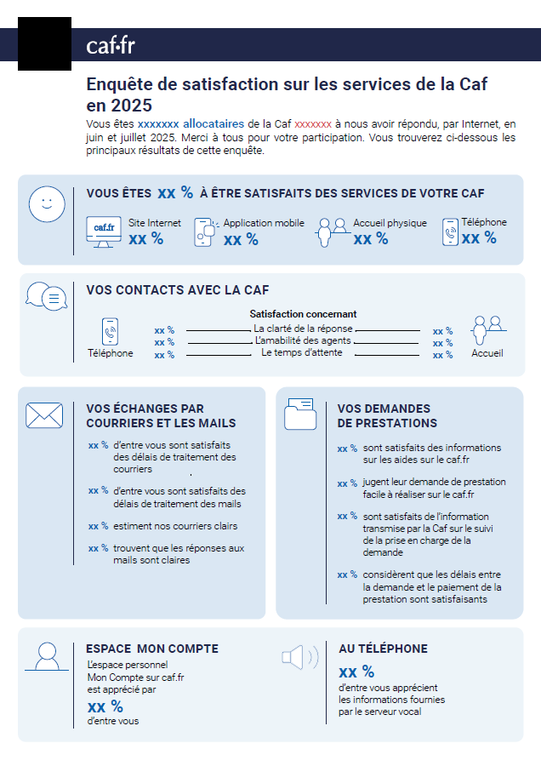
Nom de la Caf
Critère |  | Valeur 2025
En-tête | Nombre de répondants | 1446
Satisfaction globale | Qualité de service | 86
 | Site Internet | 90
 | Application mobile | 94
 | Accueil physique | 86
 | Téléphone | 82
Vos contacts avec la Caf | La clarté de la réponse au téléphone | 82
 | L'amabilité des agents au téléphone | 92
 | Le temps attente au téléphone | 49
 | La clarté de la réponse à l'accueil | 84
 | L'amabilité des agents à l'accueil | 91
 | Le temps d'attente à l'accueil | 87
Vos échanges de courriers et les mails | Le délai de traitement des courriers | 68
 | Le délai de traitement des mails | 67
 | La clarté des courriers | 94
 | La clarté de la réponse aux mails | 74
Vos demandes de prestations | Les informations sur les aides en ligne | 82
 | La facilité de la demande de prestation sur le caf.fr | 89
 | L'information transmise par la Caf sur le suivi de la prise en charge de la demande | 83
 | Le délai entre la demande et le paiement de la prestation | 83
Espace Mon Compte | L'espace personnel mon compte sur caf.fr | 93
Au téléphone | Les indications du serveur vocal | 72

